Abb1
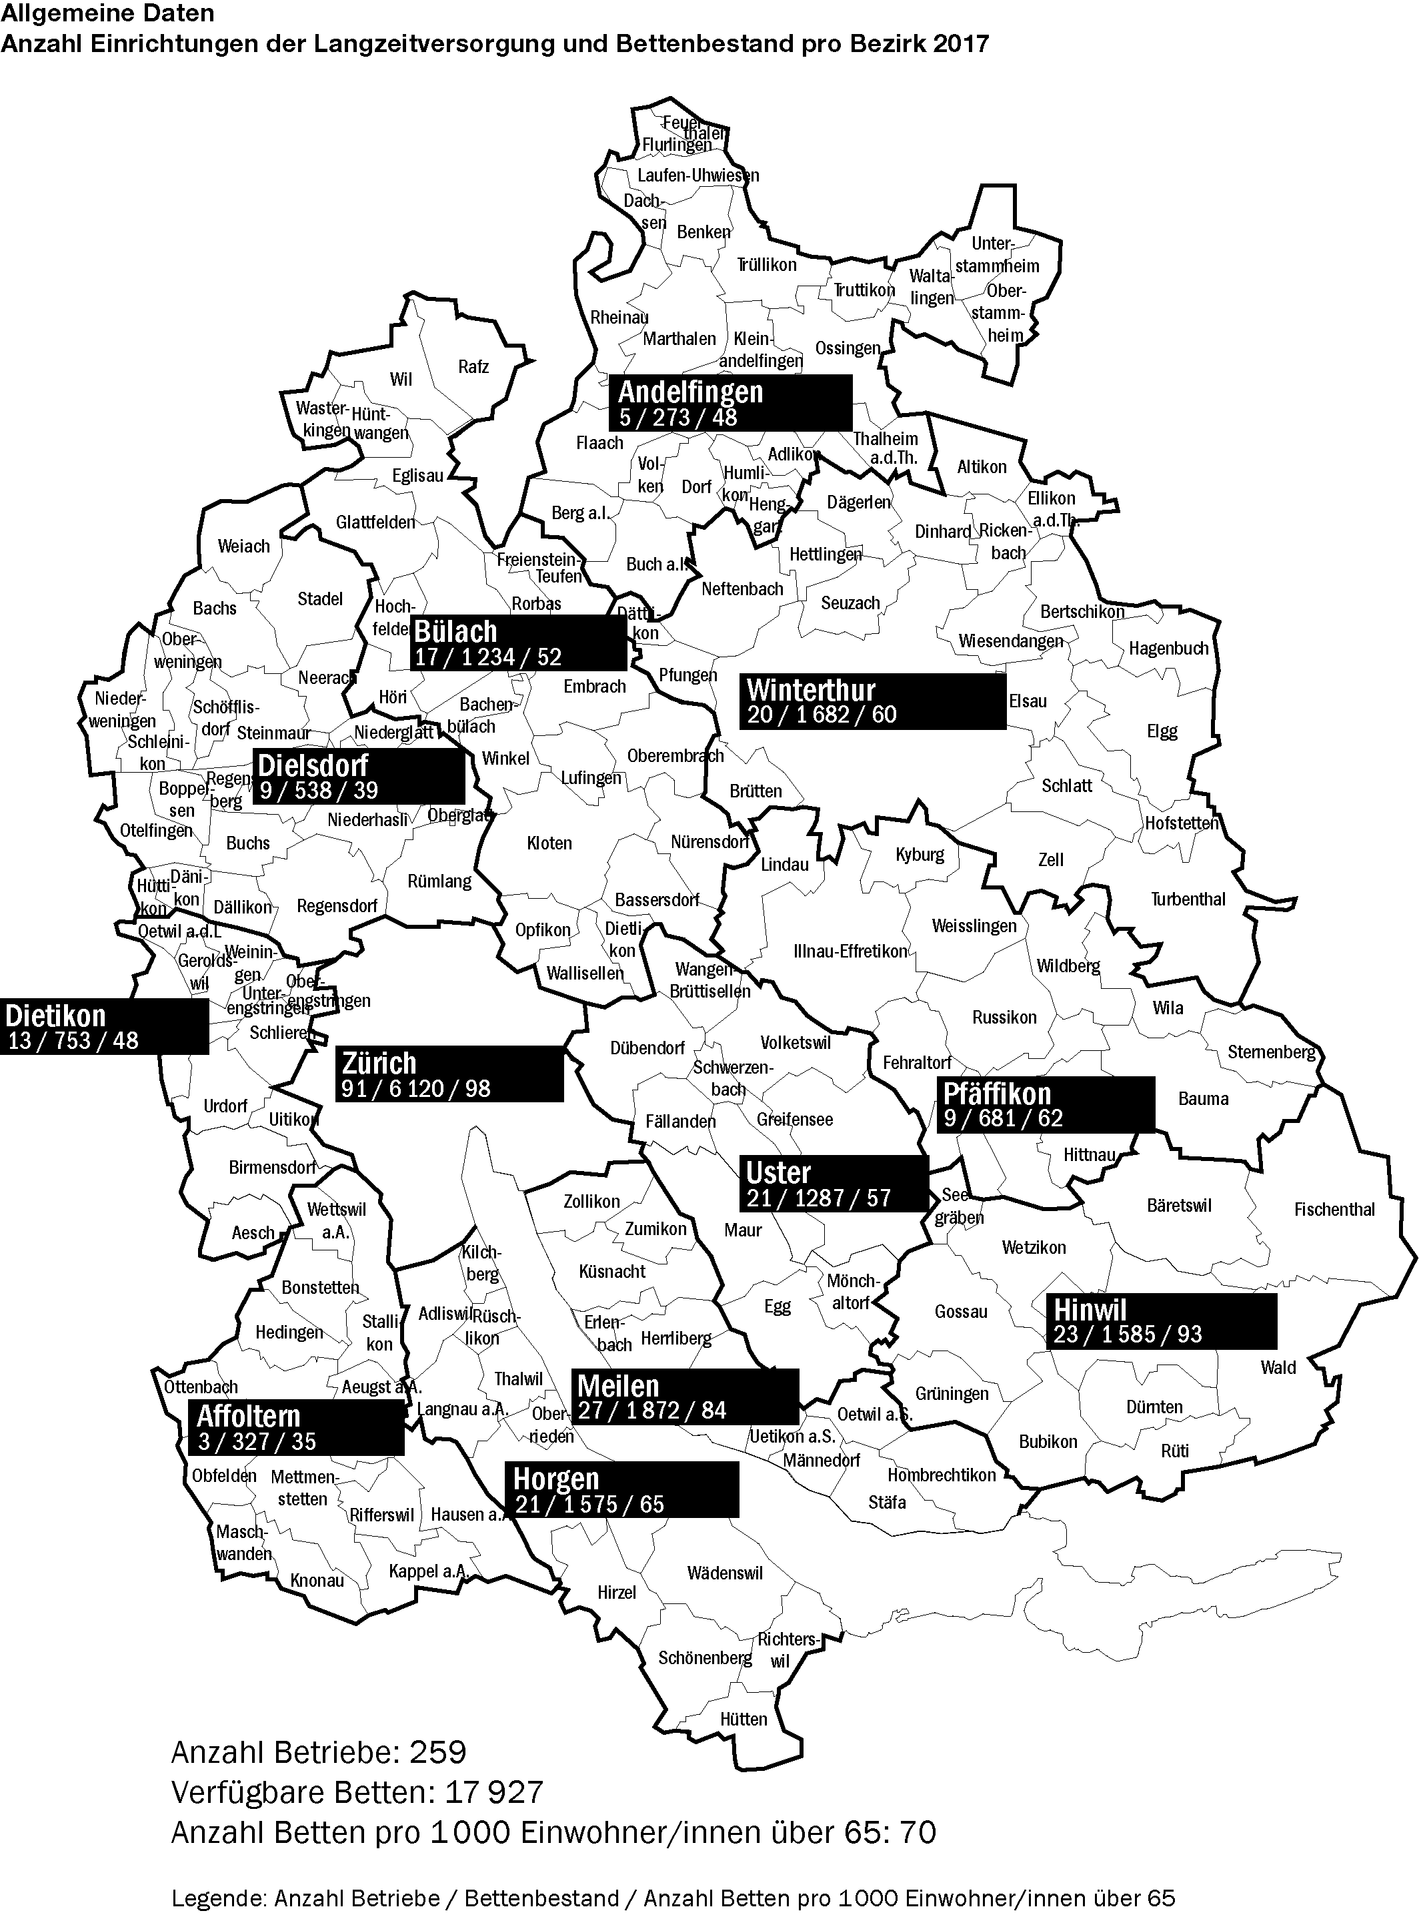
KDB_2017

Abb2-4
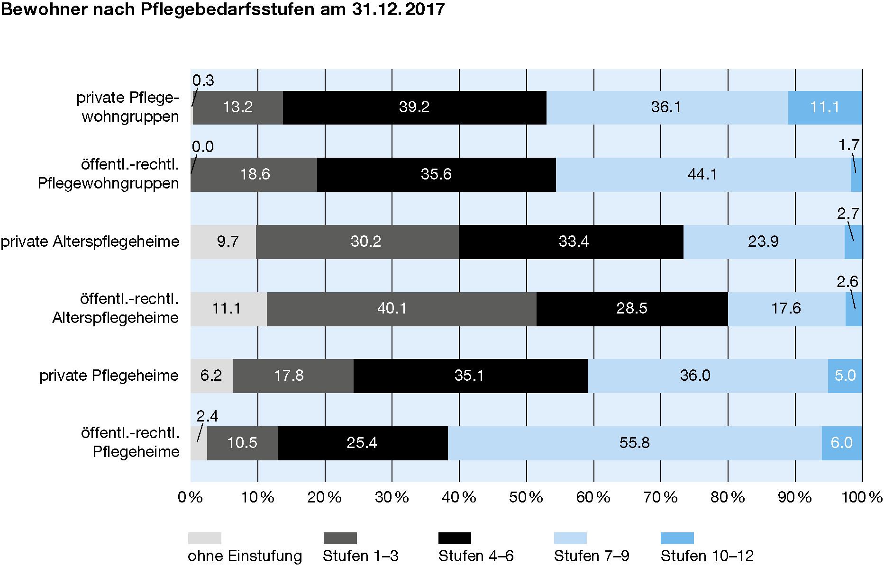
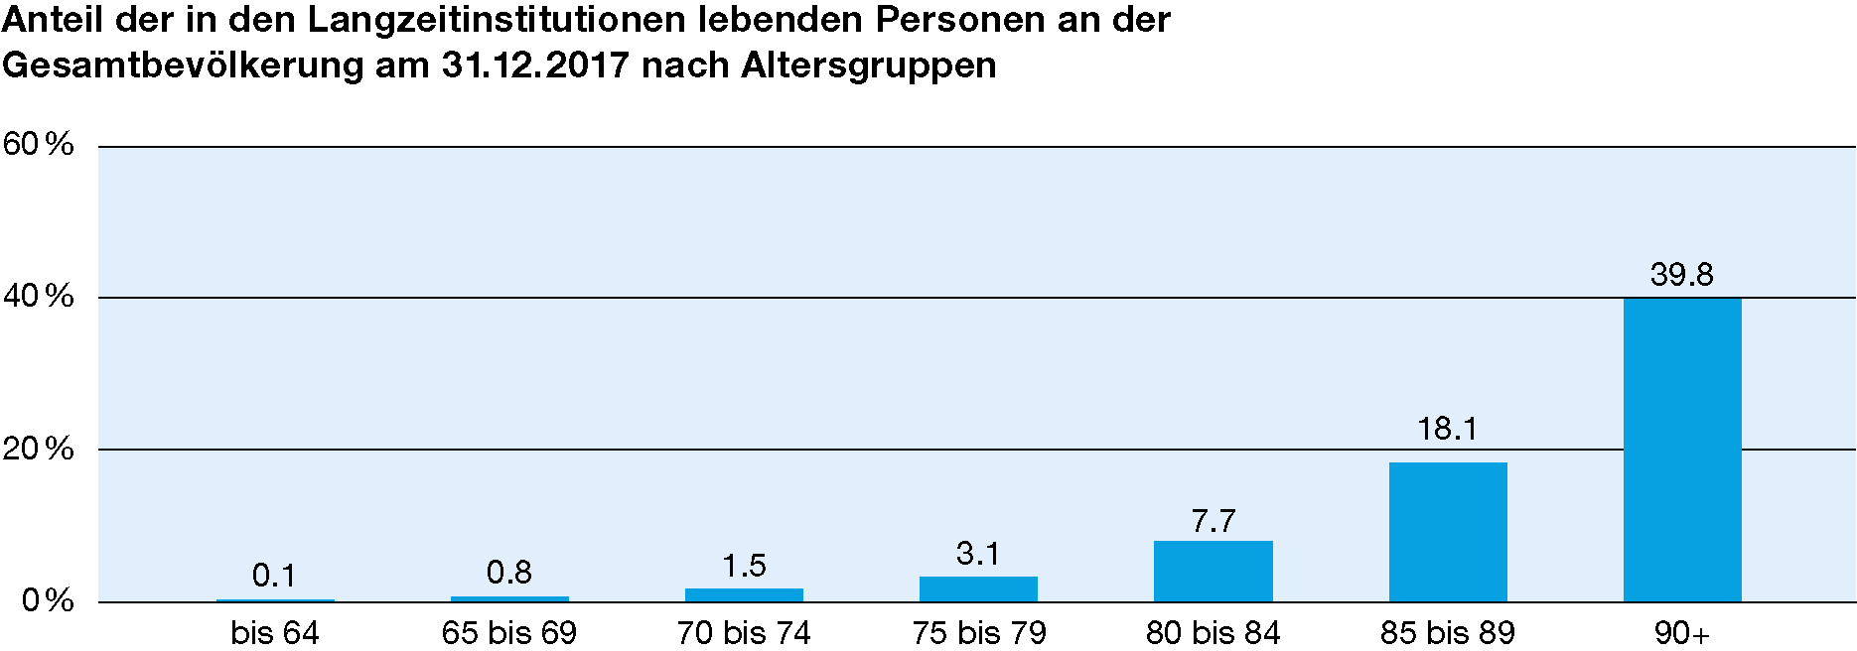
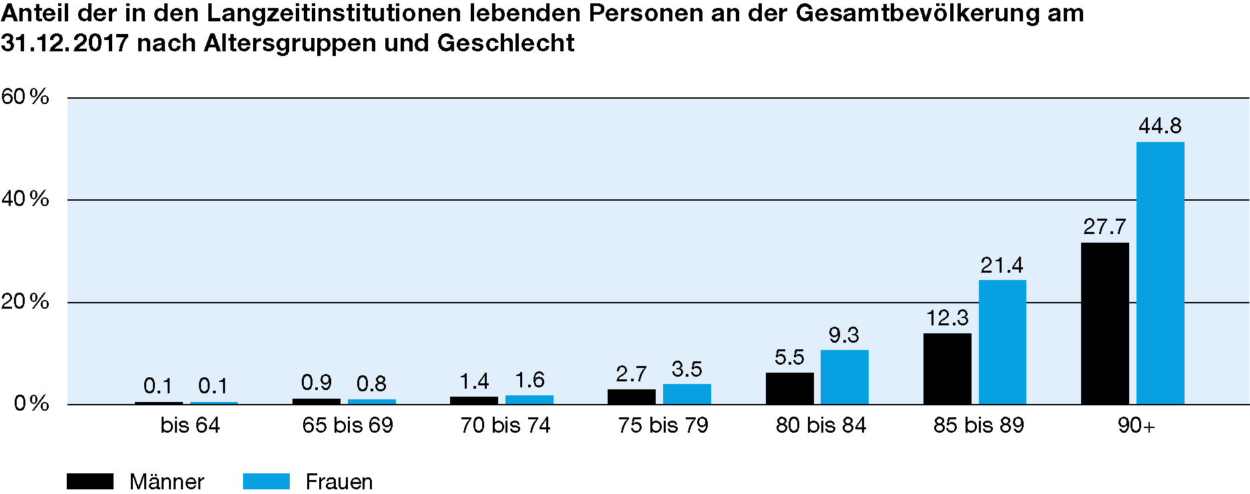
Abbildungen 2. - 4.

Abb5
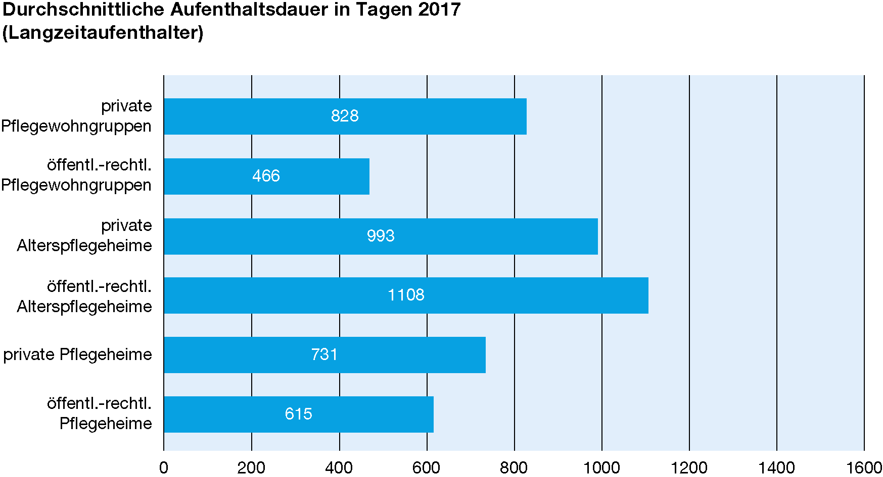
Abbildung 5

Abb9-12
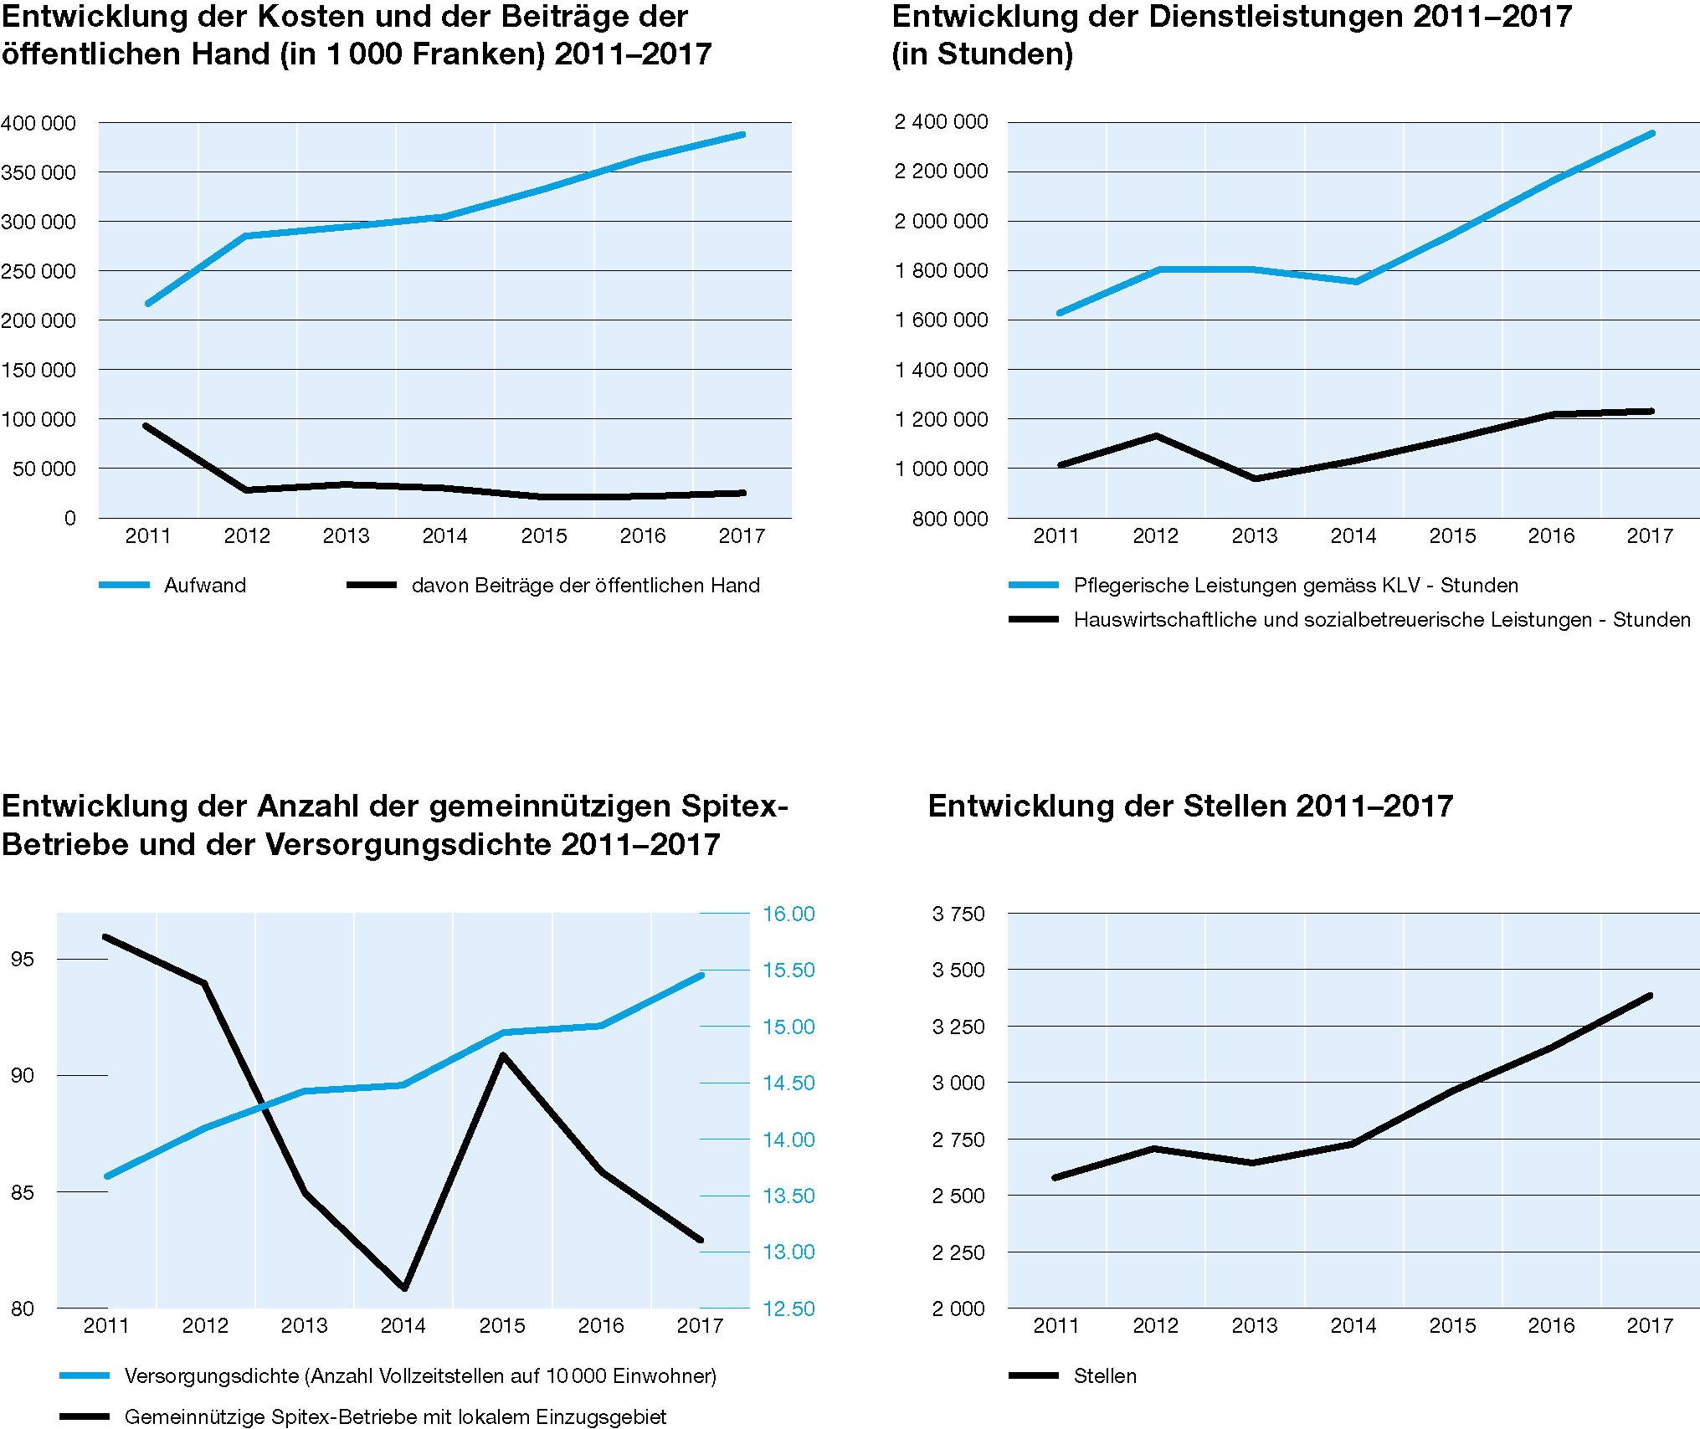
Abbildungen 9. - 12.
SPITEX

Entwicklung der Spitex-Organisationen 2011 - 2017

Abb13-15
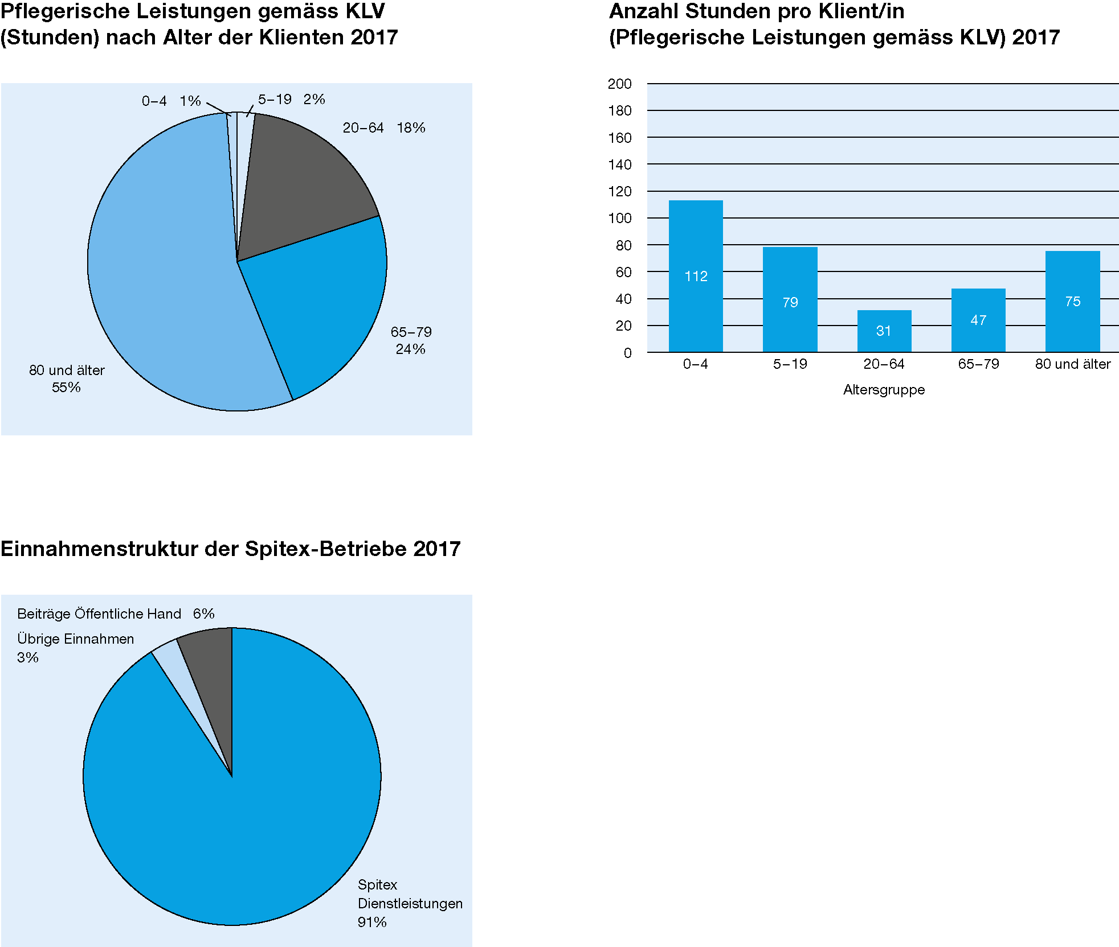
Abbildungen 13. - 15.
SPITEX

Dienstleistungen nach Altersgruppen 2017

Tab_L4.1
Tabelle L4.1.
Finanzen
Nettobetriebskosten nach Kostenträgerart 2017 1
(in 1 000 Franken) |  | Nicht KVG-pflichtige Kosten |  | KVG-pflichtige Kosten |  |  |  |  | Gesamt 1
 |  | Pension | Betreuung | Pflege | Therapie | Arzt | Medika-mente | Material
Total |  | 879900 | 324589 | 776638 | 13133 | 15251 | 9594 | 8999 | 2028103
 | in % | 43.4 | 16.0 | 38.3 | 0.6 | 0.8 | 0.5 | 0.4 | 100.0

öffentl.-rechtl. Pflegeheime |  | 140714 | 70232 | 176118 | 6788 | 11125 | 4480 | 1837 | 411294
 | in % | 34.2 | 17.1 | 42.8 | 1.7 | 2.7 | 1.1 | 0.4 | 100.0
private Pflegeheime |  | 160529 | 93640 | 136833 | 2193 | 2401 | 2420 | 2197 | 400212
 | in % | 40.1 | 23.4 | 34.2 | 0.5 | 0.6 | 0.6 | 0.5 | 100.0
öffentl.-rechtl. Alterspflegeheime |  | 280188 | 76259 | 211514 | 1837 | 206 | 335 | 2140 | 572478
 | in % | 48.9 | 13.3 | 36.9 | 0.3 | 0.0 | 0.1 | 0.4 | 100.0
private Alterspflegeheime |  | 278490 | 74603 | 226788 | 2045 | 1072 | 2163 | 2538 | 587698
 | in % | 47.4 | 12.7 | 38.6 | 0.3 | 0.2 | 0.4 | 0.4 | 100.0
öffentl.-rechtl. Pflegewohngruppen |  | 6640 | 3266 | 7885 | 270 | 447 | 172 | 65 | 18745
 | in % | 35.4 | 17.4 | 42.1 | 1.4 | 2.4 | 0.9 | 0.3 | 100.0
private Pflegewohngruppen |  | 13339 | 6589 | 17501 | . | . | 23 | 223 | 37676
 | in % | 35.4 | 17.5 | 46.5 | . | . | 0.1 | 0.6 | 100.0

Quelle: Statistik der sozialmedizinischen Institutionen (SOMED)

Bemerkungen:
1 KVG-Pflege inkl. Akut- und Übergangspflege, ohne Tages- oder Nachtstrukturen

Abbildung 6.
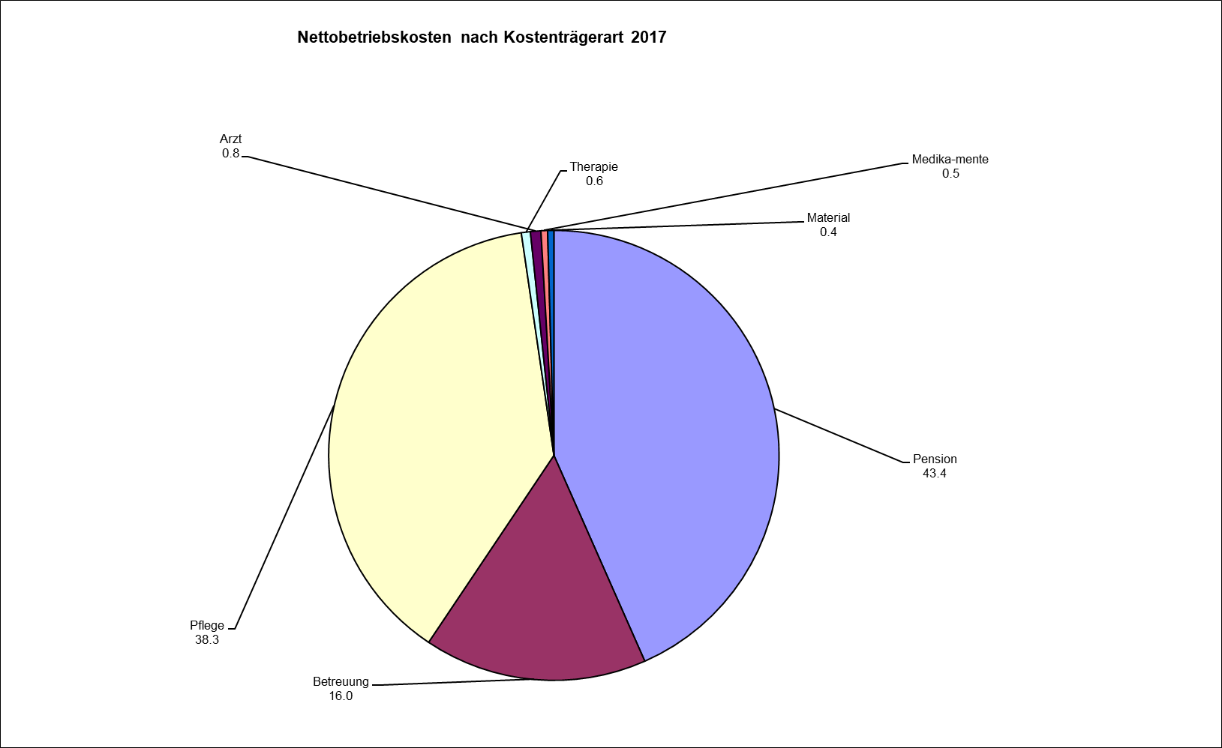

 |  |  |  |  |  | .

Tab_L4.2
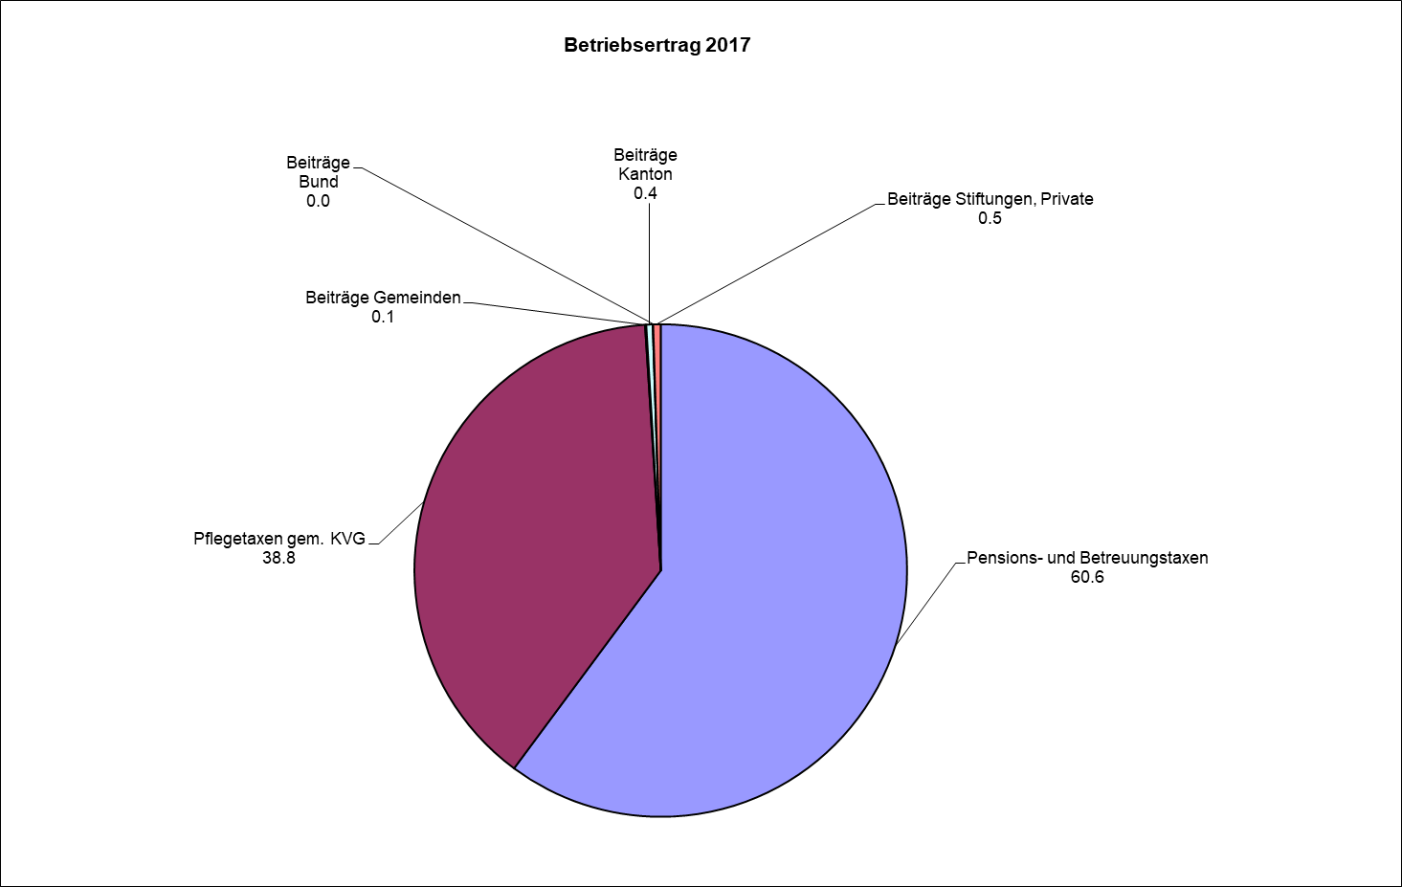
Tabelle L4.2.
Finanzen
Betriebsertrag 2017
 | (in 1 000 Franken) |  | Pensions- und Betreuungs-taxen | Pflegetaxen gem. KVG | Beiträge Gemeinden | Beiträge Kanton | Beiträge Bund | Beiträge Stiftungen, Private | Gesamt
Total |  |  | 1201739 | 775785 | 1508 | 8436 | 519 | 9821 | 1997807
 |  | in % | 60.2 | 38.8 | 0.1 | 0.4 | 0.0 | 0.5 | 100.0

öffentl.-rechtl. Pflegeheime |  |  | 200212 | 188690 | 74 | 43 | . | . | 389018
 |  | in % | 51.5 | 48.5 | 0.0 | 0.0 | . | . | 100.0
private Pflegeheime |  |  | 247603 | 132514 | 869 | 8386 | 519 | 7351 | 397241
 |  | in % | 62.3 | 33.4 | 0.2 | 2.1 | 0.1 | 1.9 | 100.0
öffentl.-rechtl. Alterspflegeheime |  |  | 352338 | 209027 | 565 | 2 | . | 4 | 561935
 |  | in % | 62.7 | 37.2 | 0.1 | 0.0 | . | 0.0 | 100.0
private Alterspflegeheime |  |  | 371031 | 219498 | . | 3 | . | 1939 | 592471
 |  | in % | 62.6 | 37.0 | . | 0.0 | . | 0.3 | 100.0
öffentl.-rechtl. Pflegewohngruppen |  |  | 9058 | 8525 | . | 2 | . | . | 17585
 |  | in % | 51.5 | 48.5 | . | 0.0 | . | . | 100.0
private Pflegewohngruppen |  |  | 21497 | 17533 | . | . | . | 528 | 39557
 |  | in % | 54.3 | 44.3 | . | . | . | 1.3 | 100.0

Quelle: Statistik der sozialmedizinischen Institutionen (SOMED)

Abbildung 7.

Tab_L4.3
Tabelle L4.3.
Finanzen
Entwicklung der Nettobetriebskosten 2014-2017
(in 1 000 Franken) 1
 | 2014 | 2015 | 2016 | 2017
Total | 1922236 | 1961825 | 1990471 | 2036757

Pflegeheime | 763528 | 799691 | 803826 | 817338
Alterspflegeheime | 1086699 | 1120422 | 1134484 | 1162877
Pflegewohngruppen | 72009 | 41712 | 52161 | 56542

Quelle: Statistik der sozialmedizinischen Institutionen (SOMED)

Bemerkungen:
1 Nettobetriebskosten KVG-Pflege inkl. Akut- und Übergangspflege und Tages- oder Nachtstrukturen

Abbildung 8.


          

